Deckblatt
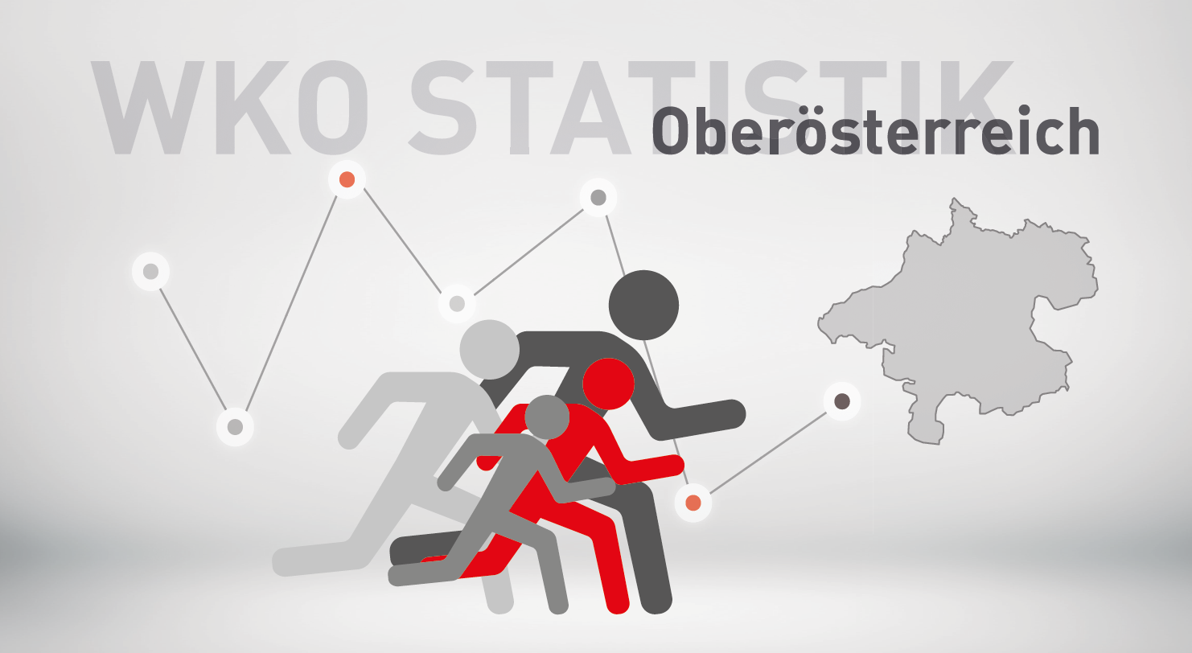

Neugründungsstatistik 2023
exkl. Personenbetreuung

SYMB_OÖ
Bewertung neuer Berechtigungen von Kammermitgliedern in Oberösterreich 2023 und 2022
zum Inhaltsverzeichnis

 | exkl. Personenbetreuung |  |  | Veränderung
Symb | Bezeichnung | 2023 | 2022 | abs. | in %
1 | neues Unternehmen (KM) | 5,633 | 5,402 | 231 | 4.3%
2 | Übernahme | 506 | 506 | 0 | 0.0%
3 | weitere Berechtigung auf selbem Standort | 4,191 | 4,132 | 59 | 1.4%
4 | 1. Standort in OÖ | 261 | 298 | -37 | -12.4%
6 | neuer Standort eines bestehenden KM | 1,536 | 1,414 | 122 | 8.6%
9 | Fort-, Weiterführung | 605 | 583 | 22 | 3.8%
 | Insgesamt | 12,732 | 12,335 | 397 | 3.2%

Verteilung im Jahr 2023
Veränderung 2023 zu 2022 in %

S1 | 0.44242852655
S2 | 0.039742381401
S3 | 0.32917059378
S4 | 0.020499528746
S6 | 0.12064090481
S9 | 0.047518064719
 | 1

Sparten_SYMB
Bewertung neuer Berechtigungen von Kammermitgliedern in Oberösterreich nach Sparten
zum Inhaltsverzeichnis

2023 exkl. Personenbetreuung

Neugründungen nach Sparten 2023
Sparte | 1 - Neues Unternehmen | 2 - Übernahme, Kauf, Pacht, Rechtsformänderung | 3 - weitere Berechtigung auf selbem Standort | 4 - 1. Standort in OÖ | 6 - weitere Berechtigung auf neuem Standort | 9 - Fort- Weiterführung

Gewerbe und Handwerk | 2,342 | 103 | 1,927 | 90 | 450 | 235
Industrie | 10 | 2 | 12 | 2 | 14 | 9
Handel | 1,668 | 54 | 911 | 65 | 509 | 216
Bank und Versicherung | 0 | 0 | 0 | 0 | 0 | 0
Transport und Verkehr | 286 | 10 | 274 | 21 | 100 | 29
Tourismus und Freizeitwirtschaft | 298 | 295 | 331 | 11 | 299 | 34
Information und Consulting | 1,029 | 42 | 736 | 72 | 164 | 78
Gesamt | 5,633 | 506 | 4,191 | 261 | 1,536 | 601

Branchenverb_Symb
Bewertung neuer Berechtigungen von Kammermitgliedern in Oberösterreich nach Brachenverbünden
zum Inhaltsverzeichnis

2023 exkl. Personenbetreuung

Sparte | 1 - Neues Unternehmen | 2 - Übernahme, Kauf, Pacht, Rechtsformänderung | 3 - weitere Berechtigung auf selbem Standort | 4 - 1. Standort in OÖ | 6 - weitere Berechtigung auf neuem Standort | 9 - Fort- Weiterführung
Neugründungen nach Branchenverbünden (exkl. Personenbetreuung)
Bauwirtschaft | 254 | 27 | 351 | 10 | 60 | 83
Einrichtung und Design | 176 | 11 | 148 | 5 | 33 | 24
Gesundheit und Natur | 760 | 11 | 541 | 34 | 185 | 32
Technik und Automatisierung | 345 | 9 | 395 | 11 | 68 | 51
Automotive und Metall | 230 | 13 | 216 | 14 | 68 | 74
Ernährung und Lebensmittel | 171 | 16 | 140 | 8 | 144 | 34
Mode und Lifestyle | 459 | 45 | 227 | 17 | 101 | 14
Spezial-Handel | 84 | 12 | 80 | 5 | 30 | 96
Vertriebsformen | 969 | 9 | 371 | 26 | 188 | 21
Logistik | 185 | 4 | 173 | 16 | 40 | 16
Verkehrsträger | 116 | 7 | 170 | 5 | 65 | 18
Freizeit und Unterhaltung | 180 | 5 | 143 | 5 | 39 | 7
Gastronomie und Hotellerie | 117 | 289 | 185 | 6 | 259 | 26
Kommunikation und Medien | 532 | 8 | 300 | 35 | 76 | 15
Consulting | 674 | 33 | 443 | 44 | 99 | 62
Sonstige | 381 | 7 | 308 | 20 | 81 | 32
Gesamt | 5,633 | 506 | 4,191 | 261 | 1,536 | 605

Geschl_OÖ
Neugründungen (Symbol 1) in Oberösterreich nach dem Geschlecht
zum Inhaltsverzeichnis

 | exkl. Personenbetreuung
 |  |  | Veränderung 2023/2022
Geschl./Ges. | 2023 | 2022 | absolut | in %
Gesellschaften | 1,025 | 1,013 | 12 | 1.2%
natürliche Personen | 4,608 | 4,389 | 219 | 5.0%
männlich | 2,499 | 2,392 | 107 | 4.5%
weiblich | 2,109 | 1,997 | 112 | 5.6%
Gesamt | 5,633 | 5,402 | 231 | 4.3%

Frauenanteil an den | 45.8% | 45.5%
natürlichen Personen:

 | Berechnungen: | Diagramm:
Frauen | 2,109 | 46%
Prozent | 46% | 100%

Männer | 2,499 | 54%
Prozent | 54% | 100%

Gesamt | 4,608 | 100%

RF_OÖ
Neugründungen nach Rechtsformen
Neugründungen (Symbol 1) in Oberösterreich nach der Rechtsform
zum Inhaltsverzeichnis

2023 exkl. Personenbetreuung

Rechtsform
Nichtprotokollierte EU | 4,307
Protokollierte EU | 301
KG | 57
GesmbH | 804
AG | 3
Gebietskörperschaften | 3
Vereine | 10
Erwerbs- u. Wirtschaftsgenossenschaften | 3
Ausländische Rechtsform | 9
Kirche, ges. anerkannte Religionsgem. | 1
Versicherungsvereine auf Gegenseitigkeit | 1
Offene Gesellschaft | 134
Gesamt | 5,633

NG_Altersklassen_Geschlecht
Neugründungen (Symbol 1) nach Altersklassen und Geschlecht
zum Inhaltsverzeichnis

2023 exkl. Personenbetreuung

 | Unter 20 | 20-29 | 30-39 | 40-49 | 50-59 | Über 60
männlich | 130 | 860 | 834 | 405 | 184 | 86
weiblich | 24 | 578 | 812 | 422 | 206 | 67

Neugründungen nach Altersklassen und Geschlecht

Bez_NG
Neugründungen (Symbol 1) - in den Bezirken
zum Inhaltsverzeichnis

exkl. Personenbetreuung

Bezirk | Jahr |  | Veränderung 2023/2022 |  | %-Anteil an OÖ
 | 2023 | 2022 | absolut | in % | 2023 | 2022
Linz/Stadt | 852 | 791 | 61 | 7.7% | 15.1% | 14.6%
Steyr/Stadt | 149 | 111 | 38 | 34.2% | 2.6% | 2.1%
Wels/Stadt | 240 | 256 | -16 | -6.3% | 4.3% | 4.7%
Braunau | 380 | 370 | 10 | 2.7% | 6.7% | 6.8%
Eferding | 113 | 114 | -1 | -0.9% | 2.0% | 2.1%
Freistadt | 196 | 228 | -32 | -14.0% | 3.5% | 4.2%
Gmunden | 442 | 419 | 23 | 5.5% | 7.8% | 7.8%
Grieskirchen | 247 | 247 | 0 | 0.0% | 4.4% | 4.6%
Kirchdorf | 195 | 181 | 14 | 7.7% | 3.5% | 3.4%
Linz/Land | 552 | 552 | 0 | 0.0% | 9.8% | 10.2%
Perg | 231 | 226 | 5 | 2.2% | 4.1% | 4.2%
Ried | 219 | 191 | 28 | 14.7% | 3.9% | 3.5%
Rohrbach | 200 | 185 | 15 | 8.1% | 3.6% | 3.4%
Schärding | 217 | 178 | 39 | 21.9% | 3.9% | 3.3%
Steyr/Land | 210 | 257 | -47 | -18.3% | 3.7% | 4.8%
Urfahr/Umgebung | 307 | 261 | 46 | 17.6% | 5.5% | 4.8%
Vöcklabruck | 559 | 577 | -18 | -3.1% | 9.9% | 10.7%
Wels/Land | 324 | 258 | 66 | 25.6% | 5.8% | 4.8%
 | 5,633 | 5,402 | 231 | 4.3% | 100.0% | 100.0%

Neugründungen 2023 exkl. Personenbetreuung nach Bezirken
Linz/Stadt | 852
Vöcklabruck | 559
Linz/Land | 552
Gmunden | 442
Braunau | 380
Wels/Land | 324
Urfahr/Umgebung | 307
Grieskirchen | 247
Wels/Stadt | 240
Perg | 231
Ried | 219
Schärding | 217
Steyr/Land | 210
Rohrbach | 200
Freistadt | 196
Kirchdorf | 195
Steyr/Stadt | 149
Eferding | 113

Veränderung der Zahl der Neugründungen exkl. Personenbetreuerinnen in den Bezirken 2022 gegenüber 2023 in Prozent
Steyr/Stadt | 34.2%
Wels/Land | 25.6%
Schärding | 21.9%
Urfahr/Umgebung | 17.6%
Ried | 14.7%
Rohrbach | 8.1%
Kirchdorf | 7.7%
Linz/Stadt | 7.7%
Gmunden | 5.5%
Braunau | 2.7%
Perg | 2.2%
Grieskirchen | 0.0%
Linz/Land | 0.0%
Eferding | -0.9%
Vöcklabruck | -3.1%
Wels/Stadt | -6.3%
Freistadt | -14.0%
Steyr/Land | -18.3%

